送货单
上 海 汭 珩 发 货 清 单
（ruihengPackaging Delivery List）
 |  | 发货日期：
 |  | 发货地址： | 江苏省无锡市江阴市祝塘镇云顾路138号久晖针织 许燕;13701526209( 21000PCS)
 |  |  | 浙江省杭州市桐庐县瑶琳镇后浦村818号桐庐共赢针织 吴群：13867441290（7200PCS)
 |  |  | 浙江省金华市东阳市江北工业园区广福西路198号润鸿纺织 刘老板：18257807999（4800PCS)
ORDER NR | Item Code | ARTICLE | Order Qty | Back-up Qty | Total Qty | Carton #/Total | Net Weight (kg) | 备注
订单号 | 产品型号 | 款号 | 订单数 | 备品数 | 总实发数 | 总箱数\箱号 | 净重（公斤)
S25071089 | 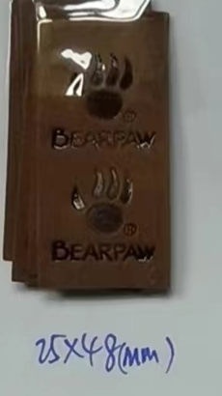 |  | 33000 |  | 21000 | 1 |  | 2025.8.5 中通一袋 74100524906781
 |  |  |  |  | 7200 | 1 |  | 2025.8.5 中通一袋 74100524906782
 |  |  |  |  | 4800 | 1 |  | 2025.8.5 中通一袋 74100524906783

 |  |  |  | 合计: | 33000 | 备次500

